طبقه نرم در جهت X
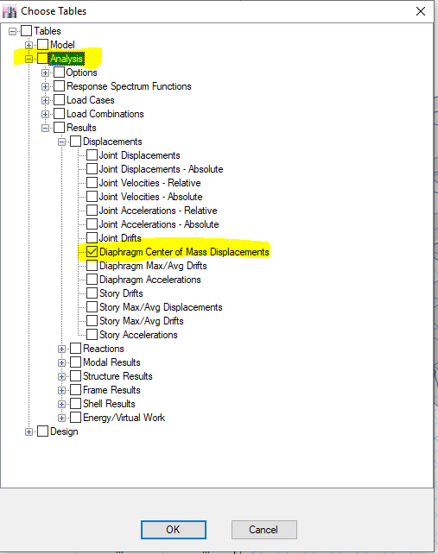

:$Δ_{STORY(m)}$
$$V_{X\left(ton\right)from etabs}$$
$$V_{X\left(ton\right)from etabs}$$
$$F_{X(ton)}$$
$$Δ_{story(m)}$$
$$K_{story(m)}$$
${SOFT}_{story}$(X)
تغییر مکان طبقه مورد نظر بعد از گیردار کردن پای ستونِ همان طبقه،مطابق تصویر سمت چپ استخراج میشود. نکته ی مهم:ارقام ستون Vx نیروی برشی تجمیع هر طبقه میباشد و ستون Fx از کسر نیروی برشی همان طبقه از نیروی برشی طبقه بالا به صورت خودکار محاسبه میشود پس برای کنترل نرمی مثلا طبقه چهارم باید نیروهای سه طبقه 4 و5 و6 وارد شود. فقط سلول های آبی رنگ مقدار دهی شوند.
طبقه ی مورد نظر جهت کنترل نرمی طبقه از بالاترین طبقه به سمت پایین ترین طبقه مقداردهی شود
ROOF | -45.6856 | 45.6856 | 45.6856 | 0.003439 | 13284.559465 | THIS STORY IS NOT SOFT
ST4 | -83.5228 | 83.5228 | 37.8372 | 0.009895 | 3823.8706417 | THIS STORY IS SOFT
ST3 | -112.3634 | 112.3634 | 28.8406 | 0.008575 | 3363.335277 | THIS STORY IS NOT SOFT

 |  | WWW.SIRSAZE.IR
 |  | Insta:@farzadrezaei3434
 |  | Insta:@sirsaze
 |  | whats app:0913-829-1378
 | Email:farzadrezaei3434@gmail.com

طبقه نرم در جهت Y
:$Δ_{STORY(m)}$
$$V_{Y\left(ton\right)from etabs}$$
$$V_{Y\left(ton\right)from etabs}$$
$$F_{Y(ton)}$$
$$Δ_{story(m)}$$
$$K_{story(m)}$$
${SOFT}_{story}$(Y)
تغییر مکان طبقه مورد نظر بعد از گیردار کردن پای ستونِ همان طبقه،مطابق تصویر سمت چپ استخراج میشود. نکته ی مهم:ارقام ستون Vx نیروی برشی تجمیع هر طبقه میباشد و ستون Fx از کسر نیروی برشی همان طبقه از نیروی برشی طبقه بالا به صورت خودکار محاسبه میشود پس برای کنترل نرمی مثلا طبقه چهارم باید نیروهای سه طبقه 4 و5 و6 وارد شود. فقط سلول های آبی رنگ مقدار دهی شوند.
طبقه ی مورد نظر جهت کنترل نرمی طبقه از بالاترین طبقه به سمت پایین ترین طبقه مقداردهی شود
ROOF | -45.6856 | 45.6856 | 45.6856 | 0.003439 | 13284.559465 | THIS STORY IS NOT SOFT
ST4 | -83.5228 | 83.5228 | 37.8372 | 0.009895 | 3823.8706417 | THIS STORY IS SOFT
ST3 | -112.3634 | 112.3634 | 28.8406 | 0.008575 | 3363.335277 | THIS STORY IS NOT SOFT

 |  | WWW.SIRSAZE.IR
 |  | Insta:@farzadrezaei3434
 |  | Insta:@sirsaze
 |  | whats app:0913-829-1378
 | Email:farzadrezaei3434@gmail.com

